상품제안서
에이튜브A601V USB전원 진공관 컴퓨터 사운드바 스피커 | 상품코드: F27876

 |  |  |  |  |  |  | 02-412-0044 | www.easy1.co.kr
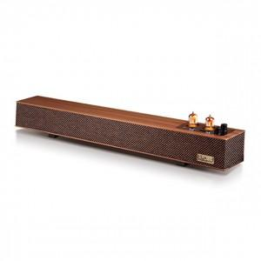

【상세/제작정보】

【인쇄/포장옵션】 | 스티커인쇄 / 포장불가능

【공급단가】 | 수량 | 50~ | 100~ | 500~ | 1,000~ | 2,000~
*VAT별도 | 단가 | 53,450원 | 52,560원 | 51,220원 | 50,330원 | 48,990원

【상품 URL】 | https://dev.easy1.co.kr:443/src/goods_detail.php?gdno=27876

